Basisdaten
Anlage EB Version M1.1 (Auditjahr 2026 / Kennzahlenjahr 2025)
Basisdaten Haut

Reg.-Nr.

Zentrum

Standort

IK-Nummer |  |  |  |  |  |  |  | Erstelldatum

Standort-Nummer |  |  |  |  |  |  |  | Datum Erstzertifizierung

Ansprechpartner |  |  |  |  |  |  |  | Kennzahlenjahr |  |  |  | 2025

Bundesland / Land |  |  |  | Welche Daten erhalten Sie vom Krebsregister (§65c)?

XML-OncoBox |  |  |  | Tumordokumentationssystem
Noch nicht vorhanden

Invasive Maligne Melanome5) | HAUT |  |  |  |  |  |  |  |  |  |  |  | Uvea, Konjunktiva, Schleimhaut 3) | nicht zuzu-ordnen (z.B.: pTx)4) | Gesamt
 | mit Primärtumor |  |  |  |  |  |  |  |  |  | ohne Primärtumor
 | IA 1) | IB 1) | IIA 1) | IIB 1) | IIC 1) | IIIA 1) | IIIB 1) | IIIC 1) | IIID 1) | IV 1) | IIIB/IIIC1) | IV1)
5.2) a) Pat. mit Primärerkrankung (= Pat. mit erster Diagnose MM) |  |  |  |  |  |  |  |  |  |  |  |  |  |  | 0
b) Anzahl der Fälle bei Primärerkrankung (= Im Kalenderjahr treten synchron/metachron weitere Diag. MM anderer Lokalisation auf, kein Rezidiv, kein Stadienshift) |  |  |  |  |  |  |  |  |  |  |  |  |  |  | 0
6. a) Pat. mit Zweit-/Dritt-Melanom andere Lokalisation (= Pat. hatte bereits Diag. MM in einem vorherigen Kalenderjahr; jetzt: 2./3. MM an anderer Stelle) |  |  |  |  |  |  |  |  |  |  |  |  |  |  | 0
b) Anzahl der Fälle bei Zweit-/Dritt-Melanom (= Im Kalenderjahr treten synchron/metachron weitere Diag. MM anderer Lokalisation auf, kein Rezidiv, kein Stadienshift) |  |  |  |  |  |  |  |  |  |  |  |  |  |  | 0
7. Pat. mit Stadienshift/Rezidiv (= Pat. hatte bereits Diag. MM in einem vorherigen oder im aktuellen Kalenderjahr; jetzt: Rezidiv, Stadienshift inkl. neu aufgetretene Fernmetastasierung) |  |  |  |  |  |  |  |  |  |  |  |  |  |  | 0
Optional: 8. Pat. mit andauernder Therapie (= Pat. mit andauernder Therapie, die für das Kalenderjahr nicht bereits in den Kategorien 5-7 gezählt wurden, Zählg 1x/Kalenderjahr) |  |  |  |  |  |  |  |  |  |  |  |  |  |  | 0
Optional: 9. Pat. in Nachsorge (= Pat., die ohne Therapie in der Nachsorge sind, die für das Kalenderjahr nicht bereits in den Kategorien 5-7 gezählt wurden, Zählg 1x/Kalenderjahr) |  |  |  |  |  |  |  |  |  |  |  |  |  |  | 0
Primärfallpat. MM = 5a) + 6a) | 0 | 0 | 0 | 0 | 0 | 0 | 0 | 0 | 0 | 0 | 0 | 0 | 0 | 0 | 0
Zentrumspat. = 5a) + 6a) + 7) | 0 | 0 | 0 | 0 | 0 | 0 | 0 | 0 | 0 | 0 | 0 | 0 | 0 | 0 | 0
Alle Pat. MM (mit optional) = 5a) + 6a) + 7) + 8) + 9) | 0 | 0 | 0 | 0 | 0 | 0 | 0 | 0 | 0 | 0 | 0 | 0 | 0 | 0 | 0

 | Gesamt Primärfälle5)
Epitheliale Tumoren (exclusive in-situ)
Kutane Lymphome und andere seltene, maligne Hauttumoren (Angiosarkom, Merkelzell-Ca, DFSP usw.)

Anzahl Primärfälle | 0

Grundlage des Erhebungsbogens stellt die TNM – Klassifikation maligner Tumoren, 8. Auflage 2017 sowie die ICD-Klassifikation ICD-10-GM 2025 (BfArM) und die OPS-Klassifikation OPS 2025 (BfArM) dar.
Bearbeitungshinweise:
1) TNM 8. Auflage:
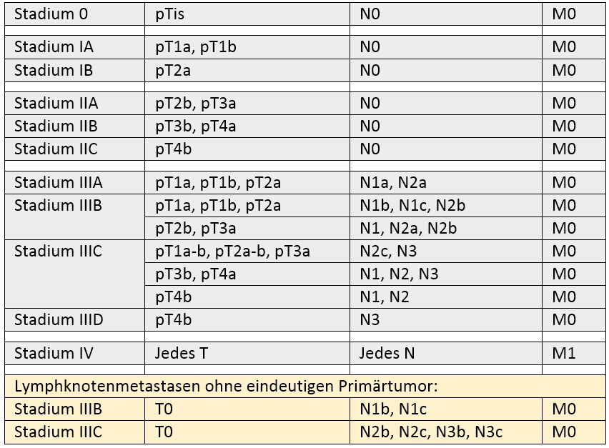
2) Die Tabelle beginnt mit 5., damit keine Verwirrung mit den Tumorstadien entsteht. 3) Pat. mit Malignem Melanom der Uvea, Konjunktiva, Schleimhaut werden ausschließlich für Spalte P gezählt. Keine Doppelangaben. 4) Tx = Tumor kann nicht beurteilt werden. 5) Die ICD-Codes, welche als Primärfall anerkannt werden, können dem Tabellenblatt ICD-Liste entnommen werden.
Dokumentationsbeispiele unter:
https://www.onkozert.de/organ/haut/ |  | oder
https://www.krebsgesellschaft.de/zertdokumente.html
Die Felder stehen teilweise in Abhängigkeit voneinander, daher sollte jede Zeile vollständig von links nach rechts und fortlaufend von oben nach unten bearbeitet werden. Graue Felder müssen bearbeitet werden. Die Bearbeitung des Datenblattes sollte mit Microsoft Office 2010 oder einer der Folgeversionen erfolgen. Microsoft Office 2007 ist mit Einschränkungen nutzbar (u.a. werden Info-Buttons nicht angezeigt). Vorversionen von Microsoft Office 2007 sind für die Bearbeitung des Datenblattes nicht geeignet. Alle Zahlen und Texte müssen manuell eingegeben werden (nicht über copy-/ paste-Funktion; Ausnahme sind Daten, die von der OncoBox eingelesen werden). Jede Änderung an den Basisdaten zieht eine Änderung des Kennzahlenbogens nach sich. In dem Dokument „Bestimmungen Datenqualität“ sind die wesentlichen Grundlagen für die Datenbewertung im Rahmen des Auditprozesses festgelegt. Insbesondere ist der Umgang mit Kennzahlen mit unterschrittener Sollvorgabe beschrieben (Download unter www.onkozert.de; Abschnitt Hinweise).

